상품제안서
스폰지밥 캐릭터 화이트 세면타올 2P | 상품코드: F22088

 |  |  |  |  |  |  | 02-412-0044 | www.easy1.co.kr
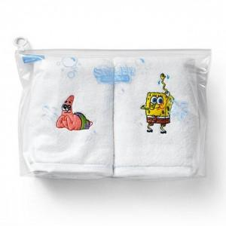 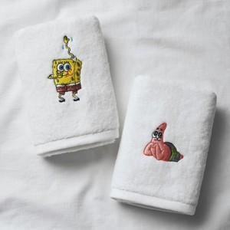 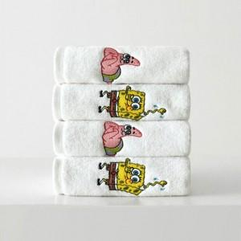

【상세/제작정보】

【인쇄/포장옵션】 | 자수 / 포장불가능

【공급단가】 | 수량 | 50~ | 100~ | 500~ | 1,000~ | 2,000~
*VAT별도 | 단가 | 15,400원 | 14,850원 | 14,300원 | 13,750원 | 13,200원

【상품 URL】 | https://easy1.co.kr:443/src/goods_detail.php?gdno=22088

